任务列表
 | 工作记录 | 进度 | 完成日期
1 | 建筑主UI搭建,并实现与战斗界面的来回转换 | 已完成 | 2016-11-10
2 | 市政厅初步功能实现 | 已完成 | 2016-11-10
3 | UI滑动拖拽功能 | 已完成 | 2016-11-11
4 | 领地功能相关配置表的搭建 | 已完成 | 2016-11-11
5 | 领地功能初步实现 | 已完成 | 2016-11-11
6 | 模仿王者荣耀释放范围技能
7 | 领地功能,分配工人,并保存数据 | 已完成 | 2016-11-12
8 | 主界面点击UI可以进入建筑 | 已完成 | 2016-11-12
9 | 主界面进入建筑具有镜头拉近的效果,退出建筑有相反效果 | 已完成 | 2016-11-12
10 | 建筑主界面UI | 已完成 | 2016-11-13
11 | 点击不同关卡按钮可以切换不同的关卡 | 已完成 | 2016-11-13
12 | 模型拆分 | 已完成 | 2016-11-14
13 | 领地收益获取检查是否可以正确获取 | 已完成 | 2016-11-17
14 | 领地收益弹出Tips提示,以及相关显示规则 | 已完成 | 2016-11-17
15 | 建筑主界面正确读取角色相关数据 | 已完成 | 2016-11-15
16 | 打开宝箱进入指定地图 | 已完成 | 2016-11-15
17 | 打开宝箱弹出一张图片,图片支持文字单个输入,再次点击阅读完毕按钮,图片会消失 | 已完成 | 2016-11-16 |  | 目前只支持文字,图片需要单独制作
18 | 触发显示隐藏怪物,2种 进入区域触发 打开宝箱触发 | 已完成 | 2016-11-16
19 | 任务自动寻路,如果在其他地图,则会指引到配置对应的区域 | 已完成 | 2016-12-21
20 | 点击追踪任务,优先判定任务是否完成,如果任务没有完成,则进入 | 已完成 | 2016-12-21
21 | 宝箱分两种,每次进入地图都会刷新的,每次进入地图概率刷新,宝箱只能开启一次 | 已完成 | 2016-11-16
22 | 宝箱开启需要道具才能开启,开启成功后扣除该道具 | 已完成 | 2016-11-15
23 | 在线时每10秒弹出一次挂机收益 | 已完成 | 2016-11-17
24 | 从PVE回到主界面,会弹出离开时间的收益 | 已完成 | 2016-11-17
25 | 读取百度时间 | 已完成 | 2016-11-19
26 | 调用百度时间设置离线收益,上限弹出 | 已完成 | 2016-11-19
27 | 主建筑场景素材选取 | 已完成 | 2016-11-20
28 | 主建筑场景搭建 | 已完成 | 2016-11-20
29 | 创建更换资源图标的方法,并在相关UI调用 | 已完成 | 2016-11-18
30 | 开宝箱打开图片时,游戏暂停 | 已完成 | 2016-11-18 |  | 暂停游戏时,挂机资源会停止增长
31 | 远程攻击怪出现弹道 | 已完成 | 2016-12-07
32 | 眩晕后弹出2个字眩晕 进行提示 | 已完成 | 2016-12-03
33 | 移动的时候播放施法动作会有延迟 | 已完成 | 2016-12-22
34 | 建筑进入主界面相关功能及动画 | 已完成 | 2016-11-27
35 | 离线资源弹出提示 | 已完成 | 2016-11-28
36 | 金币掉落到地上不会被拾趣,移动后才会被拾趣 | 已完成 | 2016-12-19
37 | 制作主角技能特效和受击特效 | 已完成 | 2016-12-01
38 | 玩家眩晕没效果 | 已完成 | 2016-12-04
39 | 返回的时候被眩晕,BUG | 已完成 | 2016-12-07
40 | 主界面资源货币的显示 | 已完成 | 2016-12-07
41 | 怪物被动触发技能使用一次BUG | 已完成 | 2016-12-04
42 | 怪物召唤技能 | 已完成 | 2016-12-04
43 | 领地功能 | 已完成 | 2016-12-04
44 | 玩家技能重制，并测试 | 已完成 | 2016-12-03
45 | 训练场相关功能,含界面显示 | 已完成 | 2016-12-05
46 | 初始对话黑屏框体较小,可能是其父级的问题 | 已完成 | 2016-12-19
47 | 农场生产农民增加上限 | 已完成 | 2016-12-09
48 | NPC对话的UI | 已完成 | 2016-12-10
49 | 敌人进攻的UI及逻辑实现 | 已完成 | 2016-12-18
50 | 各个建筑对号入座 | 已完成 | 2016-12-07
51 | 检测场景为啥卡 | 已完成 | 2016-12-07
52 | 怪物召唤技能找到一个配置的地方 | 已完成 | 2016-12-10
53 | 怪物进攻时间没有即使记录 每隔1分钟记录一次 | 已完成 | 2016-12-10
54 | 学院产出角色经验 | 已完成 | 2016-12-10
55 | 建筑升级需要判定市政厅等级 | 已完成 | 2016-12-10
56 | 建筑升级成功或失败加文字提示 | 已完成 | 2016-12-10
57 | 怪物放的技能貌似怪物也受到伤害,释放技能查看Buff附加 | 已完成 | 2016-12-21
58 | 装备显示技能列表 | 已完成 | 2016-12-15
59 | 装备极品属性 | 已完成 | 2017-01-02
60 | 仓库功能 | 已完成 | 2016-12-28
61 | 要塞门口加阴影 | 已完成 | 2016-12-10
62 | 领地里面 当前工人 没有及时显示 | 已完成 | 2016-12-10
64 | 添加农场里面训练8小时显示的字段 | 已完成 | 2016-12-10
65 | 查看建筑资源图标是否缺少,有个空白 | 已完成 | 2016-12-09
66 | 杀怪获得经验飘字 | 已完成 | 2016-12-09
67 | 建筑升级没有存储建筑ID | 已完成 | 2016-12-09
68 | 取消召唤农民的限制 | 已完成 | 2016-12-10
69 | 农民数量的增长受到最大值,超过将不能增长 | 已完成 | 2016-12-10
70 | 装备隐藏技能显示 | 已完成 | 2016-12-15
71 | 拾取道具的碰撞体调整 | 已完成 | 2016-12-16
72 | 任务自动寻找任务目标 | 已完成 | 2016-12-21
73 | 非战斗状态移动速度加成（任务自动寻路出现） | 已完成 | 2016-12-21
74 | 嘲讽技能(单嘲和群嘲) | 已完成 | 2016-12-21
75 | 生命恢复属性 | 已完成 | 2016-12-16
76 | 装备附带技能加成效果(旋风斩，旋风斩概率加一个BUFF)？（用配置升级的方式可以解决） | 已完成 | 2016-12-28
77 | 装备附加技能等级提升？ | 已完成 | 2016-12-23
78 | 任务决定关卡开启 | 已完成 | 2016-12-21
79 | 挖宝图,挖宝坐标配置，道具使用自动寻路
80 | 关卡第一个任务自动接取 | 已完成 | 2016-12-22
81 | 剧情对话，触发任务 | 已完成 | 2016-12-22
82 | 装备Tips碰到上面或者下面的时候自动修正位置 | 已完成 | 2016-12-16
83 | 选择装备饰品提交 | 已完成 | 2016-12-18
84 | 丢弃道具是如果数量大于1选择丢弃数量 | 已完成 | 2016-12-19
85 | 提供2种删除,删除1个,全部丢弃 | 已完成 | 2016-12-19
86 | 要塞防御损失或奖励的道具根据公式执行 | 已完成 | 2016-12-28
87 | 屏幕数值跳出,间隔长度加长 | 已完成 | 2016-12-22
88 | 怪物追击范围 | 已完成 | 2016-12-22
89 | Rose_SelectRange 中的FieldOfView 20为1 在技能表中可调整大小 | 已完成 | 2016-12-22
90 | 人物第一次掉血会掉很多血 | 已完成 | 2016-12-22
91 | 选中模型大小 | 已完成 | 2016-12-22 |  | 打表,并解除屏蔽代码
92 | 装备套装UI显示 | 已完成 | 2016-12-22
93 | 装备套装功能实现 | 已完成 | 2016-12-22
94 | 装备套装附加技能 | 已完成 | 2016-12-23
95 | 仓库整理功能 | 已完成 | 2016-12-31
96 | 背包整理功能 | 已完成 | 2016-12-31
97 | 点击UI某个地方展示套装由哪些构成 | 已完成 | 2016-12-28
98 | 随机商店功能 | 目前结构不好实现,需要存储 | 2016-01-01
99 | 点击空技能会报错 | 已完成 | 2016-12-28
100 | 攻击性被动技能.角色攻击时有概率触发 | 已完成 | 2016-12-29
101 | 来自远方的来信功能
102 | 建筑界面货币加刷新特效 | 已完成 | 2016-12-31
103 | 找个游戏图标 | 已完成 | 2016-12-28
104 | 个别武器附带武器特效
105 | 整理地形1-11，根目录
106 | 背包负重
107 | 极品ID表和背包等表进行关联 | 已完成 | 2017-01-02
108 | 删除道具相关操作时候清空HideID字段 | 已完成 | 2017-01-02
109 | 添加道具时也注意事先清空HideID字段 | 已完成 | 2017-01-02
110 | 添加道具时添加获取极品装备的方法 | 已完成 | 2017-01-02
111 | 自动战斗？ 通过开关开开 | 已完成 | 2017-01-02
112 | 体力恢复 | 已完成 | 2017-01-03
113 | 进入关卡扣除体力 | 已完成 | 2017-01-03
114 | NPC随机刷新,触发事件后消失
115 | 道具新增开箱子道具 | 已完成 | 2017-01-03
116 | 怪物出现概率,大于此概率直接消失 | 已完成 | 2017-01-03
117 | 建筑等级达到指定等级才会出现 | 已完成 | 2017-01-03
118 | 怪物进攻人数 | 已完成 | 2017-01-03
119 | 神秘装备
120 | 背景出现在字在屏幕上太小
121 | 故事对话背景透明,防点击 | 已完成 | 2017-01-05
122 | 怪物名字加上等级 | 已完成 | 2017-01-05
123 | 制作雪地地图 | 已完成 | 2017-01-05
124 | 图标
125 | 自动攻击功能 | 已完成 | 2017-01-10
126 | 自动拾取拾取功能 | 已完成 | 2017-01-10
127 | 唯一ID怪物刷新
128 | 侦查功能
129 | 充值功能
130 | 打包苹果
131 | 音效播放读取文件实例化 | 已完成 | 2017-01-25
132 | 背景音效 | 已完成 | 2017-01-25
133 | 攻击音效 | 已完成 | 2017-01-25
134 | 受击音效 | 已完成 | 2017-01-25
135 | 打开宝箱音效 | 已完成 | 2017-01-25
136 | 查看宝箱打开是否存储 | 已完成 | 2017-01-24
137 | 配置第一章任务寻路点 | 已完成 | 2017-01-24
138 | 任务配置支持不寻路 给予对应提示 | 已完成 | 2017-01-24
139 | 新增道具经验卷轴
140 | 手机上好像不能拾取 | 已完成 | 2017-01-24
141 | 进入传送点等级限制 | 已完成 | 2017-01-24
142 | 完成某个指定任务，NPC消失
144 | 任务目标等级达到指定等级 | 已完成 | 2017-01-24
145 | 道具使用完毕，道具栏ICON变灰色
146 | 矿石名字显示位置 | 已完成 | 2017-01-24
147 | 技能多久时间触发一次 | 已完成 | 2017-01-24
148 | 怪物特效绑定在手部,在AI_1上加入对应的手部绑点 | 已完成 | 2017-01-24
149 | 传送和进入新地图时加入特效
150 | 每个地图死亡回到指定的地图
151 | 血量低于0就等于0,不会有负数，死亡时强制改成0 | 已完成 | 2017-01-24
152 | 出售装备,问题
153 | 怪物死了 不在触发技能 | 已完成 | 2017-01-24
154 | 穿戴装备后替换装备显示条件不足
155 | 寻路支持多个地图寻路,在配置里
156 | 怪物进攻未到等级不开启 | 已完成 | 2017-01-24
157 | 地图死亡打开对应界面 点击按钮返回指定地图
158 | 使用道具直接掉落到背包中,在掉落函数加一个默认值
159 | NPC功能,给予一定金币洗练极品属性
160 | 输入角色名称
161 | 故事对话发送支持发送经验奖励
162 | 开启宝箱需要钥匙，杀怪掉钥匙
163 | 优化技能卡顿
164 | 购买道具卡顿优化
165 | 移动道具时,移动出屏幕后,End为空
166 | 多个道具移动到下面快捷栏中,不能重复，移动后前者相同的ID为空
167 | skill主界面移除
168 | 技能初始化学习
169 | 游戏设置,调整声音大小,快捷技能
170 | 属性列表属性检查
171 | 建筑找图片
172 | 主界面
173 | 返回建筑按钮图标
174 | PVE关卡开启
175 | 商店道具重新规划以及配置
176 | 去找勇士的那个剧情对话有问题
177 | 出生给玩家一把武器在背包 前期那几个任务把武器奖励删一删
178 | 出生点怪物消失
179 | 出生默认给血瓶，快捷栏放道具和技能
180 | 最开始默认的对白显示有问题
181 | 角色复活BUG
182 | 拾取道具的碰撞体调整
183 | 属性提升和降低 飘字
184 | 查看建筑给予的经验
185 | 切换场景清空声音Set,要不声音会重复
186 | 喝药报错
187 | 旋风斩2级3级学习
188 | 建筑货币给予的离线经验
189 | 分享功能
190 | 建筑出现负数
191 | 查看手机一开始读取报错
192 | 查看升级获得SP
193 | 尸王第一个技能命中够扣血、减速
194 | 召唤骷髅大军 提前
195 | 穿越地图血条显示
196 | 优化前面打开界面 并重新提交
197 | 装备制作书 材料合成
198 | 金币卷轴道具
199 | 经验卷轴道具
200 | 钻石卷轴道具
201 | 回城卷轴道具
202 | 商店支持RMB道具购买
203 | 村民的信 - 直接购买道具(支持金币和钻石)
204 | 村民的信 - 竞价拍卖道具(支持金币)
205 | 建筑Loding到85%直接跳过
206 | vip系统
207 | 装备特效
208 | 盒子分免费开和付费开
209 | 加群激活码以及礼包兑换码
210 | 怪物复活时间每次进入游戏都会重置
211 | 快捷传送消耗体力,主程传送不消耗体力
212 | 王国大厅 | 已完成 | 2017-02-22
213 | 修炼中心 | 已完成 | 2017-02-22
214 | 兑换大厅 | 已完成 | 2017-02-22
215 | 技能必命中 | 已完成 | 2017-02-22
216 | 装备携带技能脱下后,主界面技能栏的技能也要跟随者消失,或者变灰 | 已完成 | 2017-02-22
217 | 饰品更换第2或者第3个位置没有效果 | 已完成 | 2017-02-22
218 | 升级技能更新右下角快捷技能栏 | 已完成 | 2017-02-22
219 | 打开制造装备清空上次打开的制造装备 | 已完成 | 2017-02-22
220 | 找20级装备图标
221 | 找僵尸护符的图标 | 已完成 | 2017-02-22
222 | 进入游戏loding制作
223 | 副本掉落道具显示不能超过8个
224 | 副本地图以及怪物放置
225 | 武器特效
226 | 初始加载数据调整
227 | 20级道具描述
228 | 荣誉兑换调整
229 | 登录界面停留3分钟 进度不满100%是 重启APP
230 | NPC说话
231 | 支付选择
232 | 进入关卡消耗体力提示
233 | EventPro 触发概率 EventLv 触发等级 村民的新触发概率和触发等级

 | 游戏开始直接80%,开始冒险按钮不隐藏
 | 旋风斩增加10点固定伤害和必中
 | 背包整理道具没整理在一起
 | 技能默认图标读取到为道具图标直接跳过 要不药品每次进入游戏直接消失
 | 任务对白，发生什么什么了,去掉什么
 | 背包显示钻石
 | 趁他没有还手之力,拿取他身上的全部 …… 选项 没显示完整
 | 选择玩上面的选项后,没有获得金币 或者没有提示,我的对话名称显示村长
 | 在确认一下慢回复生命药水的恢复血量
 | 主界面头顶的等级没有时时更新
 | 任务界面打开默认显示上一次显示的任务,交任务也不会刷新
 | 装备对比
 | 矿洞二层进会有很多怪物血条显示
 | 证据残片描述 写6个,实际5个
 | 在矿洞二层死亡后点击回城 进度条加载100%后不动
 | 遗失金币的袋子点击使用 没有效果
 | 新手任务需要5个狼皮,最后给10个狼皮
 | 售卖装备点击出手，Icon上还显示原始价格
 | 麻布裤是鞋子的位置
 | 最后BOSS改名 不叫血色骷髅王
 | 自己升到5级,冰裂斩不能学习
 | 骷髅王召唤2个骷髅触发频率高
 | 短刀12级？
 | 村民的信 死机
 | 死亡后点击回城 不正常
 | 流星火雨技能调试
 | 角色升级时替换快捷键技能
 | 村民的信查看TIPS
 | 离线体力恢复
 | 繁荣度图标
 | 怪物掉落降低
 | 旋风斩必中了 有可能不中
 | 去找装备商谈一谈，此任务取消了
 | 谈话时隐藏左下角的图标
 | 矿洞由于改了父级坐标 寻路有问题
 | 矿洞一层 上面杂乱的骨头不能点击
 | 主界面角色等级没有实时更新
 | 骷髅王实力提升
 | 技能学习好像要比要求等级高一级
 | 前往绿叶森林 任务寻路目的地不正确
 | 绿叶郊外地图卡
 | 寻路的时候点击喝药就会滑步
 | 经验木桩不能使用
 | 关闭角色界面也关闭TIPS
 | 切换场景消除场景名称，NPC名称
 | 商店删除经验木桩和金币袋子
 | 商店增加2个材料
 | 微信支付不能正常支付
 | 商店购买药水有高级药水，要删除
 | 商店金币不及时刷新
 | 死亡时取消寻路状态
 | 初始默认任务找到村长
 | 升级不及时显示
 | 武器特效去掉
 | 对比Tips显示卸下装备
 | 初始给予慢回复血量道具
 | 右上角背包关闭按钮容易点击回到主城
 | 进入地图体力不足提示5分钟恢复1点
 | 跑商玩法
 | 在沙漠地图有些宝箱需要到房顶上拾取,点击NPC传送上去领取
 | 开箱子 被攻击后打断
 | 点击装备后点其它地方希望可以把装备展示关了
 | 主界面钻石和金币互换位置跟打开背包位置有关
 | 经验条显示不明显
 | 地图名字没有及时更新
 | 技能有CD不能移动
 | NPC说话的人称错误
 | 怪物血条UI不消失,矿洞
 | 出售列表看不懂物品的属性 点击就直接卖了 还不能回购
 | 走路支持摇杆
 | 技能快速连点两次以上能打出2次伤害
 | 没体力想去哪里都不知道怎么走，出一个指路的东西
 | 钻石修炼不减砖石/笑哭
 | 升到15级了每日任务显示没变,没及时刷新
 | 每日任务领了出去再进还能领 一直都可以
 | 金币修炼金币没增加
 | 技能 提示三级 要到四级
 | 背包里的东西，按着移动到原位，物品成倍增加，有上限。仓库装备和材料换位，材料直接无限
 | 这个疾跑技能，在用的时候不加移速，但是用完就减百分之30移速
 | 存入道具变1个
 | 一次性宝箱 开出一个怪 杀了有好的奖励
 | 火雨技能没伤害
 | 换头像功能
 | 攻击药水
 | 防御药水
 | 流星火雨没伤害
 | 那个修炼不是没改吗？一共就3次不刷新啊
 | 制作装备增加熟练度
 | 主城不能装备，进游戏才能装备
 | 开启第二角色法师需要第一职业60级 或者 充值额度达到29.8
 | 击杀最终BOSS，给一个最终武器的卷轴 份上 上中下三部合成
 | 制作的装备必加极品属性
 | 其他地图回城不正确
 | 剧情对话显示不正确
 | 在死亡的时候打开提交任务栏,死亡时可以无限提交任务获得经验
 | 触发黑屏故事模式没有设定当前触发那个故事，第一章也可以出发第二章开始
 | 配置套装盒子掉落,并且掉落每章传说装备的卷轴
 | 故事对话框显示不一致 卡断点调试
 | 使用技能,然后在技能栏拖到新格子,技能不用冷却
 | 连续按自动攻击角色攻击速度飞快。
 | 为什么倒计时还有一分钟boss就出现了
 | 满血传送的我，到了古墓就变成残血了
 | 传送地图的时候快捷栏的技能有概率消失
 | 卖装备时，整理一下，空的格子会出现装备价格
 | 点击装备看属性时，建议加入再点一下就消失属性框，不然会挡住视线，会挡住点击其他装备。
 | 建筑界面接入付费UI
 | 洗练装备考虑要不要加入洗练石,单纯的金币没办法引起玩家的注意,洗练成本太低
 | 考虑做隐藏的商人,每次进地图随机出现,一定时间内只能出现一次
 | 经验木桩上面显示金币袋子
 | 王国大厅勇士XXX的名字显示的不是国王的名字
 | 打开道具Tips再次点击地面注销Tips
 | 玩家进入最后BOSS开始100%血的时候就一直放闪电技能
 | 材料颜色能不能分下，普通材料都是紫色
 | 比如僵尸护符带两个？可以带多个一样的技能是bug？
 | 当前攻击目标描边变成红色
 | 离线收8小时收益，不要24小时
 | 角色升级SP点数重新规划
 | 每个角色都有唯一ID,充值时候返回给后台一串加密码，通过解密可以获得这个充值角色的ID和当前等级，还有金额
 | 村民的信购买道具会给一个价格让你去选,价格有初始价格随机生成
 | 取的时间戳换成百度的
 | 装备等级以及攻击力防御魔防限制配置
 | 商店购买道具数值
 | 每次更新是否覆盖配置文件
 | 关卡场景最终BOSS模型没有切换
 | BOSS死亡包含离线刷新
 | 关闭游戏声音
 | 赞助宝箱掉落配置
 | 荒漠老二BOSS重生的问题
 | 装备随机属性的范围调整
 | 第一章怪物掉落调整，以及装备属性
 | 材料丢弃变为出售
 | 十连抽数据配置
 | 黄金宝箱替换
 | 商店支持购买10个
 | 升级至满级后不再提供经验
 | 荣誉大厅打开显示当前等级的位置
 | 新增加的几个道具图标,和描述
 | 新增加的场景的背景音乐,主城场景换个轻快点的
 | 新增加的几个技能图标
 | 活动大厅图标替换
 | 洗练替换图标
 | 自动攻击变攻击怪物
 | 自动拾取为拾取道具
 | 怪物物品碰撞体变大
 | 传送到一个坐标点 有3个宝箱，名字叫尊贵的包厢 打开就被咬死
 | 出售数据庞大,需要清理
 | BOSS击杀距离游戏开始时间,有些人重新玩可以冲这个
 | 回购道具有隐藏属性
 | 第一章和第二张BOSS技能调整
 | 国家升级的时候如果等级比指定角色等级高则升不上去,但是经验会攒着
 | 分享改成100钻石
 | 新浪分享
 | 如果玩家没领取序列号，序列号上可以显示加群XXX领取序列号
 | 分享的宣传语
 | 钻石提升国家建筑经验不对
 | 隐藏摇钱树和金币付费的按钮
 | 输入序列号错误正确是会爆出一个错误
 | 点击Tips有时候需要多点一下
 | 查看礼包各个奖励
 | 矿洞门口拿个矿工可以接解毒草的任务
 | 目标红边取消
 | 初始加载条时间减半
 | 任务加速移动,速度变慢一些
 | 技能列表嘲讽技能在前面
 | 死亡洞穴有个地方挡住了视野
 | 摇杆前进地方放大
 | 骷髅王血量增加一部分
 | 骷髅王复活时间调整为15分钟
 | 狼王和骷髅王精炼石的掉落
 | 清空外挂监测
 | 神兵护符装备等级调整为9级
 | 杀怪添加经验错误
 | 经验袋子和金币袋子没名字后面的数字去掉
 | 绿野森林BOSS站死亡时回城还是有死亡复活界面，怀疑开了2个界面
 | 经验木桩6级后可以使用
 | 减少场景物模型在打包 看看卡不卡
 | 感谢名单提示:此名单为在游戏内对作者支持及帮助的人,会在正式版本统一公布喔~
 | 优化绿叶森林场景帧数
 | 充值礼包领取不正常,位置显示也不是居中
 | 开启友盟状态设置在连接网络后开启
 | 仓库整理
 | 矿洞二层采集水晶会挡住视野
 | 学习流行火雨1好像没消耗SP
 | 点击Tips装备需要先刷新一下角色当前属性,要不装备不上
 | 经验抽卡掉落增加
 | 橙装衣服技能名称
 | 血僵尸掉落黑暗之心取消
 | 商店默认打开是出售物品那一列
 | 地牢一层加一些地牢守护者
 | Sp值学习后显示不对

 | 叉叉加速貌似可以加速
 | 断网点击冒险进不去,需要设置下外部存储才能进去
 | 第一章可以跳过石墓打后面的怪
 | 摇杆和另一个走路不并存
 | 返回主城加一个确定按钮
 | 买药买的蛋疼，一个一个买，买一个卡一下
 | 优化摇杆体验
 | 启灵石任务bug我三十个启灵碎片无法合成启灵石
 | 我每次在这里爆在地牢一层去二层的地方 就捡不到装备

 | 十连抽免费次数消耗钻石
 | 离线奖励可以无限刷
 | 升级经验减半
 | 任务卡点变成需求道具
 | 材料掉落概率
 | 材料掉落描述
 | 女王宝箱掉落冰封
 | 金币袋子描述错误
 | 在后台时，boss重生时间好像不走
 | 冰裂斩等级需要调整到5级
 | 每日任务的建设任务 修炼中心领取2次 这个貌似完不成
 | 1次买10个药水
 | 传说装备被动属性描述问题
 | 橙色血狱武器不算在套装里
 | 一般不都是右手去操作背包里面的物品，然后自然是右手去点击背包里面的空白格
 | 生命恢复技能 恢复的血量值不对
 | 点击关卡界面显示这相机
 | 点击角色面板,显示摄像机
 | 无限分享钻石
 | 活动按钮主城也要 |  |  | 这块地区好像道具也下不来
 | 回主城加确认按钮 我在做
 | 冰封堡垒去冰封森林
 | 千针叶林也不对
 | 触发隐藏任务的bug改了吗
 | 地牢出口的位置
 | 技能快速按放2下
 | 血瓶的血量提高

 | 没有离线奖励，看不到提示
 | 背包满了,提交任务给予提示
 | 群主新包还是不能完成隐藏每日任务，杀怪
 | 任务杀女王，杀了也还是0/1
 | 那个按着摇杆就不可以选怪了，这个真的不科学
 | 设置显示上次离线时间
 | 绿叶森林出生点位置在往里一些
 | Drop里50020032字段10010041箱子掉落高
 | 离线十小时，在联网状态进游戏，出来离线荣誉，在直接退出。在进。这样每次累积十小时。刷几次十连抽就冷却时间了。这时抽免费。（在钻石不 够的状态下）
 | 国家等级到25级再升级要特殊处理
 | GM命令添加对国家等级的直接设置
 | 地狱领主英灵眩晕3秒改成2秒
 | 任务要材料，在仓库里拿出来不算。。我把材料卖了重新赎回才可以
 | 摇杆移动的时候不能按攻击键
 | 在右侧区域 点击那个位置那个位置就是摇杆的中心点
 | 启天灵石碎片掉落调整，现在掉率太低了。
 | 那个极品防御属性无效 还是没修复
 | 就是可以用短cd技能代替长cd技能冷却
 | 地狱领主技能调整

 | 制作书掉落太高
 | 小怪掉落紫装可能概率太高了？
 | 升级太难
 | 武器衣服掉率太低？
 | 套装小怪掉落太高？
 | 金钥匙碎片掉率低？

 | 楼主，我建议左下角4个角色背包技能任务，可以在左下角做个箭头让他隐藏起来，需要就点开，不然容易点到技能，打boss被坑死好多回了
 | 月卡的bug(时间bug)修复好没

 | 冷却时间短和交换冷却时间长

 | 离线时间变为在线的2倍

 | 第三章BOSS整体变强

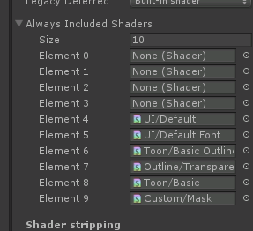

 | boss，断网提交第二章去第三章的那个任务，完成了貌似去不了第三章

 | 森林清除会跑到任务博肯处
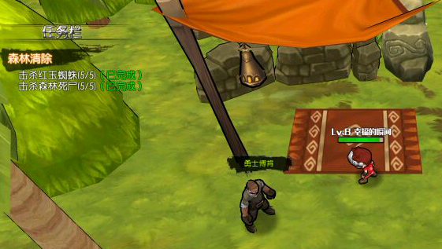

 | 金币袋子,大概就是，我把仓库的东西拿了出来，点了整理，，然后什么页面也不关，开金币袋子，1000的那种，我只有一个，，开了快两万。。。

 | 怪物刷新

 | 拖动技能的时候，如果经过其他技能，也会一起释放,多触点

 | 快捷拾取道具距离改短

 | 暮色BOSS1

 | 找侍卫卡夫 寻路不正确
 | 每次进入新地图将停止移动目标重置
 | 摇杆设置最大移动距离，要不移动会有延迟
 | 英灵伤害降低
 | 登录奖励如果天数小于则对比月份，如果月份小于在对比年份。
 | 野蛮冲撞跑过头
 | 冰封饰品没有属性
 | 暮色地形调整周围有镂空 加树
 | 暮色饰品做出绿色装备
 | TargetSDK = 22
 | 设置：显示当前安装包版本
 | unity游戏在安卓按home或者锁屏键后不能后台运行的结局方案
 | http://blog.csdn.net/u010133610/article/details/51956075
 | 另外冰封那个boss
 | 图腾可以跑开就可以了。。。
 | 血色骷髅王 每日隐藏任务 可能试配置ID的锅 有2个骷髅王ID

 | 检测最后一关任务是否能开启第二章
 | BOSS1的Buff3无限附加
 | 兑换大厅可以兑换道具

 | 金币袋子 经验卷轴一键使用
 | 小米平板不能运行
 | 技能拖动时间变长后 技能无效
 | 清空BOSS刷新CD的药水
 | 将军希尔任务会去死亡洞穴
 | 衣服无限回血BUG
 | 一层去二层第一次正常第二次就会总是返回一层（错觉，其实进了二层 需要调整位置）

 | 四章最后BOSS无限刷小怪
 | 过了十二点了，怎么我的每日任务，修炼中心，签到，月卡都不刷新
 | 测试用多少个经验木桩升到满级

 | 隐藏任务用，在兑换大厅兑换经验木桩无法完成，配置原因，没有这个道具
 | 而且有时候月卡领不到钻石，背包要是满的话，我第一次是其他物品也没领到，昨天是只有钻石没领到
 | 比如没网络退出不会离线，全部都暂停
 | 第二章第二个BOSS难度大
 | 拖动类的魔法手速快可以放2次，对目标立即释放的那种
 | 放冰后摇 在向前摇就放两次了/doge
 | 烈焰冲击那个技能有bug
 | 说好500伤害眩晕3秒，然而并不会眩晕
 | 有就是这技能描写怪怪的……立即对周围造成单位造成……到底是对周围还是单位
 | 杀怪升级至15级 实际要到16级 描述错误
 | 血僵尸掉落处理
 | 领月卡道具有时候领取不了
 | 好气啊，老大，我买了两个永恒宝箱好不容易攒的钱。妈的提示我背包满了。然后我就去看背包。确实满了。然后你好歹不扣我钱吧。80万呐/小纠结/小纠结
 | 不联网可能触发BOSS无限刷新的BUG

 | 直接设置当前剧情
 | 直接设置当前任务

 | 体力药水

 | 每日任务,完成任务2个一起的任务时候不能同时完成

 | 购买药水一组

 | 制作火墙特效

 | 死亡后点击屏幕依旧触发技能
 | 感谢名单
 | 重置技能
 | 复活
 | 大型防御药水没效果 洗练加的物防是假属性 没效果
 | 卡在诅咒女神和领主一个星期以上了 都33级了
 | 上古卷轴标注掉落方式
 | 上古卷轴和魔石开通荣誉兑换
 | 还有魔王之心，要5个刷的想，一个都没爆
 | http://www.xuanyusong.com/archives/2314
 | 打完骷髅王死回城 充值有可能充值不上，可能是报错导致的
 | 洗练石洗炼道具放回背包有可能消失
 | 点金币或者钻升级。级别不会升但是扣金币和钻石，钻石升级增加获取经验的额度
 | 安卓查询看看有没有
 | 重新调整升级经验
 | 微博分享
 | 月卡时间30天调整为7天
 | 荣誉兑换后期道具配置

问题
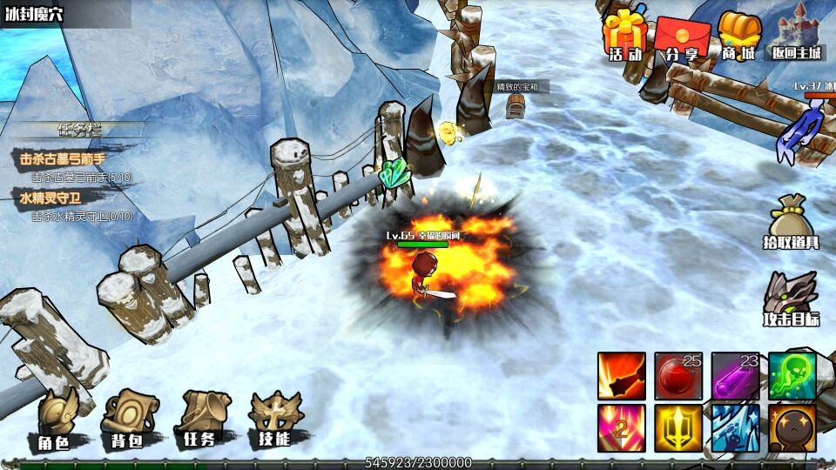
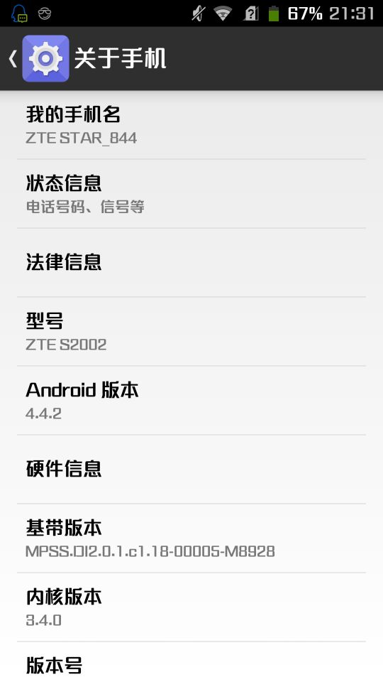
QQ | 手机型号 | 安卓版本 | 问题
2927426215 | s7edge
1513463852 | 华为荣耀6plus
1052545998 | ZTESTAR_844
599372506 | 魅蓝noto5
874347971 | HUAWEI GRA-CL10
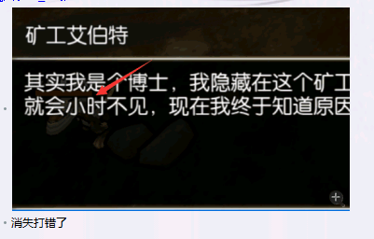
734673699 | Galaxy S4
2364310510 | 红米2
779897568 | 华为荣耀7

229493200 | 三星S7
274430138 | 华为荣耀5x
362757854 | oppor9s | 切换微信回来秒退

 | 红米4
 | 魅族pro5玩起来很卡

 | 使用荣誉徽记不能使用

 | 关网无限交任务 关网任务完不成 关网boss死了就彻底消失

 | 好的 我已经记录了 回头我统一修复一下安装问题，耐心等待哦~

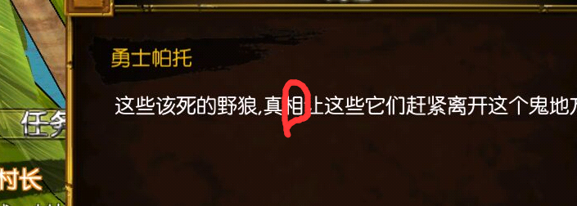

 | 可以开叉叉加速 2536909799

 |  |  | 这块地区好像道具也下不来

Sheet4
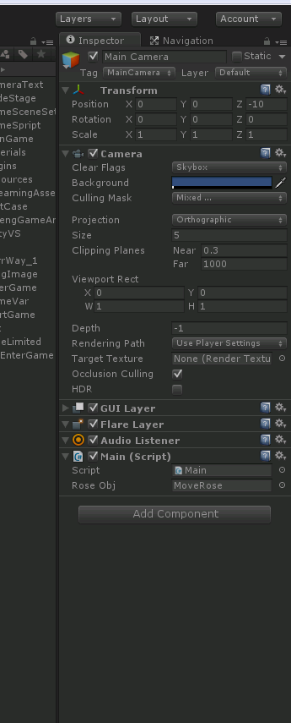
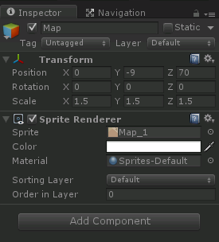
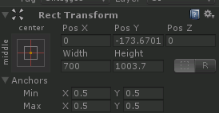
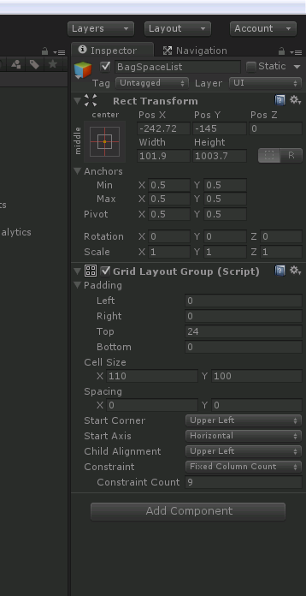
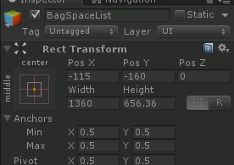
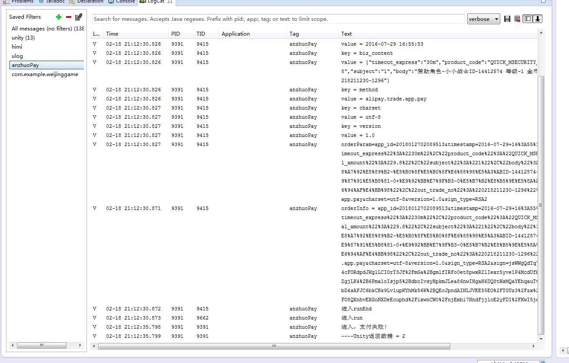
1 | 中立至友善：3000声望； | 3000 | 12 | 120 | 120
2 | 友善至尊敬：6000声望； | 6000 | 24 | 240 | 360
3 | 尊敬至崇敬：12000声望； | 12000 | 48 | 480 | 840
4 | 崇敬至崇拜：21000声望； | 21000 | 84 | 840 | 1680
5

计划
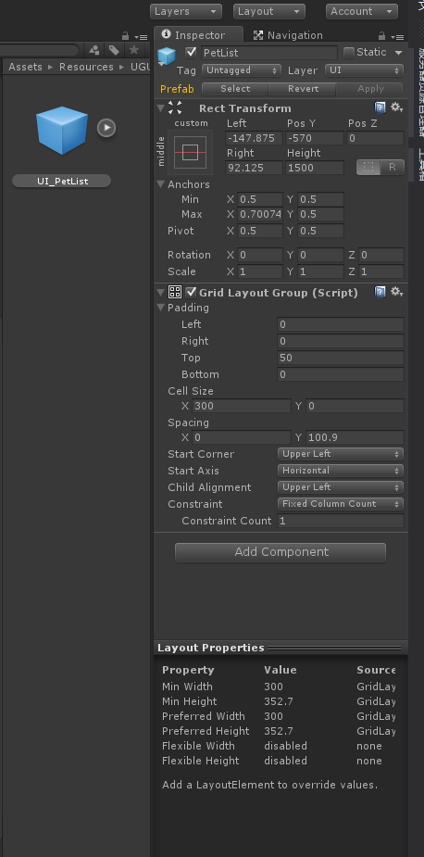
目标 | 工资收益 | 危境1安卓收益 | 危境1IOS收益 | 其他 | 其他备注 | 100
2018.3.15 | 1.13 | 1.05 | 1.248282 |  |  | 3.428282
2018.4.15 | 1.13 | 0.5 | 0.7 |  |  | 2.33
2018.5.15 | 1.13 | 0.2 | 0.5 |  |  | 1.83
2018.6.15 |  |  |  |  |  | 0
2018.7.15 |  |  |  |  |  | 0
2018.8.15 |  |  |  |  |  | 0
2018.9.15 |  |  |  |  |  | 0
2018.10.15 |  |  |  |  |  | 0
2018.11.15 |  |  |  |  |  | 0
2018.12.15 |  |  |  |  |  | 0
2019.1.15 |  |  |  |  |  | 0
2019.2.15 |  |  |  |  |  | 0
 |  |  |  |  |  | 0 | 25
剩余额 |  |  |  |  |  | 92.411718 | 9.75

 |  |  |  |  |  |  | 38

